Exercícios Estat. Descritiva
EXERCÍCIO 01:
Observar o histograma abaixo:
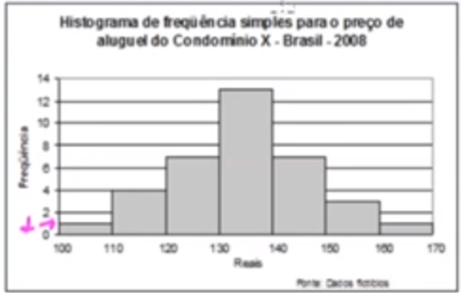

Responda o preço MODAL é de:
a) 134,62 | b) 145,00 | c) 130 | d) 134,44 | e) 135

EXERCÍCIO 02:
Para determinar o grau de satisfação dos clientes numa oficina realizou-se uma pesquisa onde cada cliente entrevistado atribui uma nota de 0 a 5, para alguns itens com rapidez do serviço, atendimento,
preço, entre outros.
 |  |  | Nota Final da Pesquisa de Satisfação de Clientes Oficina X - 2019
 |  |  | Nota Final | Num de Clientes
 |  |  | 0 | 3
 |  |  | 1 | 6
 |  |  | 2 | 15
 |  |  | 3 | 25
 |  |  | 4 | 40
 |  |  | 5 | 10
 |  |  | Total | 99
 |  |  | Fonte: Ofinicia X

O desvio padrão obtido na distribuição acima é:
a) 2,56 | b) 1,20 | c) 2 | d) 1 | e) 2,5

EXERCÍCIO 03:
Para determinar o grau de satisfação dos clientes numa oficina realizou-se uma pesquisa onde cada cliente entrevistado atribui uma nota de 0 a 5, para alguns itens com rapidez do serviço, atendimento,
preço, entre outros.
 |  |  | Nota Final da Pesquisa de Satisfação de Clientes Oficina X - 2019
 |  |  | Nota Final | Num de Clientes
 |  |  | 0 | 3
 |  |  | 1 | 6
 |  |  | 2 | 15
 |  |  | 3 | 25
 |  |  | 4 | 40
 |  |  | 5 | 10
 |  |  | Total | 99
 |  |  | Fonte: Ofinicia X

A nota mediana da distribuição acima é de:
a) 4,5 | b) 2,00 | c) 5,00 | d) 4,00 | e) 3,24

EXERCÍCIO 04:
Um sistema de radar é programado para registrar automaticamente a velocidade de todos os veículos trafegando por uma avenida,
onde passam em média 300 veículos por hora, sendo 55 km/h a máxima velocidade permitida. Um levantamento dos registros do radar
permitiu a elaboração da distribuição percentual de veículos de acordo com sua velocidade aproximada.
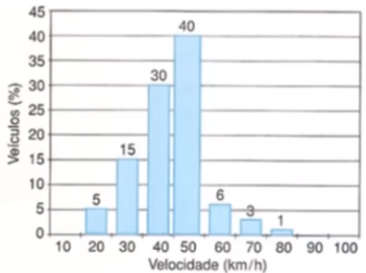

A velocidade média dos veículos que trafegam nessa avenida é de:

a) 55 km/h |  | b) 44 km |  | c) 76 km/h | d) 85 km/h | e) 33 km/h

EXERCÍCIO 05:
Observar o histograma abaixo:

O preço mediano é de:

a) 138 | b) 134,44 | c) 134,62 | d) 139 | e) 133

